Sluttrapport
 |  |  |  |  |  |  |  |  |  |  |  |  |  |  |  |  |  |  |  |  |  |  |  |  |  |  |  |  |  |  |  |  |  |  |  | Ubruklig
Vannføringsrapport NVE |  |  |  |  |  |  |  |  |  |  |  |  |  |  |  |  |  |  |  |  |  |  |  |  |  |  |  |  |  |  |  |  |  | Norges vassdrags- og energidirektorat |  | Dårlig
 |  |  |  |  |  |  |  |  |  |  |  |  |  |  |  |  |  |  |  |  |  |  |  |  |  |  |  |  |  |  |  |  |  |  |  | Middels
St.nr: |  |  |  |  |  |  | Dato: |  |  |  |  |  |  |  |  |  |  |  |  |  |  |  |  |  |  |  |  |  |  |  |  |  |  |  |  | God

Stasjon:

Vst |  | 0.000 |  | m |  | Målestart: |  |  |  |  | Vst før måling: |  |  |  | m |  | Bredde: |  |  |  |  | m |  |  | Q, snitt |  |  |  | m³/s |  |  | Utført av:
Q |  | 0.000 |  | m³/s |  | Måleslutt: |  |  |  |  | Vst etter måling: |  |  |  | m |  | Areal: |  |  |  |  | m² |  |  | Q, median |  |  |  | m³/s |  |  | Prosessert av:
Kvalitet: |  |  |  |  |  | Tid (t:m:s) |  |  |  |  | Vst-endring |  |  |  | m |  | Snittdyp: |  |  |  |  | m |  |  | Q, 100*std/snitt |  |  |  | %
 |  |  |  |  |  |  |  |  |  |  |  |  |  |  |  |  | Maksdyp: |  |  |  |  | m |  |  | Målt Q: |  |  |  | %
Instrument: |  |  |  |  |  | Blanking: |  |  |  | m | Vann-temp.: |  |  |  | °C |  | Snitthastighet: |  |  |  |  | m/s |  |  | Målt Q: |  |  |  | m³/s |  |  | ADCP Test:
Serie #: |  |  |  | (første instr) |  | ADCP dyp |  |  |  | m | ADCP t. (første): |  |  |  | °C |  | Makshastighet: |  |  |  |  | m/s |  |  | Q, kurve |  |  |  | m³/s |  |  | Kompasskalibrering
Firmware: |  |  |  |  |  | Bin size |  |  |  | m | ADCP t. (siste): |  |  |  | °C |  | Extrap |  |  |  |  |  |  |  | Q % kurve |  |  |  | % |  |  | MB-test, loop
Software: |  |  |  | (prosessert) |  | Ref. |  |  |  |  |  |  |  |  |  |  | Q u/ Extrap (m³/s) |  |  |  | 259.364 |  |  |  | Skalering |  |  |  | m³/s |  |  | MB-test, stasjonær |  |  |  |  | 0.7815

Målested:
HMS:
Kommentar:

Tr. # | LR | Tid |  |  |  | Vannføring |  |  |  |  |  |  |  |  |  |  |  | Extrap |  |  | Avstand |  |  | Elv |  | Areal | # | Celle |  | Mode |  | Forskjellige Q
 |  | Fra | Til |  | Sek. | Total Q |  | % avvik |  | % målt | % side | Topp | Bunn | VS |  | HS |  | T | B | Eks | VS | HS |  | m/s |  | m² | ens | str. |  | wm | bm | Q(bt) | Q(mb) | Q(vtg) | Q(gga)

Kvalitetsskjema
 |  |  |  |  | Kriterier |  |  |  |  |  |  |  |  |  |  |  |  | Vurdering |  |  | Denne |  | Kommentar
 |  |  |  |  | God (3 ) |  |  |  | Middels (2 ) |  |  |  | Dårlig (1 ) |  |  |  |  | 3=G; 2=M; 1=D |  |  | målinga
Vannstand |  |  |  |  | Se punkt 7
Skalering/Tidsforskyving |  |  |  |  | Se punkt 8
Magefølelse |  |  |  |  | Subjektivt. Mye basert på feltarbeidet.
Directional error |  |  |  |  | 0-2% |  |  |  | 2-5% |  |  |  | > 5% |  |  |  |  |  |  |  | #DIV/0!
Store sidetillegg |  |  |  |  | 0-2% |  |  |  | 2-5% |  |  |  | > 5% |  |  |  |  |  |  |  | #DIV/0!
Ekstrapolering |  |  |  |  | 0-20% |  |  |  | 20-40% |  |  |  | > 40% |  |  |  |  |  |  |  | 100.00%
Andel dårlige ensembler |  |  |  |  | Se punkt 3
Moving bed-test |  |  |  |  | Nei, test utført. |  |  |  | Ja, korrigert for/ Ikke testet |  |  |  | Ja, ikke korrigert for |  |  |  |  |  |  |  | Yes
Rotete shiptrack |  |  |  |  | Subjektivt, Viktigst ved mode 12
Rotete bunn |  |  |  |  | Subjektivt, se punkt 5
Rotete hastighetsbilde |  |  |  |  | Subjektivt, se punkt 9
CV (Std.avvik/middelQ) |  |  |  |  | 0 - 5 |  |  |  | 5-8 |  |  |  | > 8 |  |  |  |  |  |  |  | #DIV/0!
Tidsbruk |  |  |  |  | > 12 |  |  |  | 8 - 12 |  |  |  | < 8 |  |  |  |  |  |  |  | 0:00:00

Karakter |  |  |  |  | Dårlig

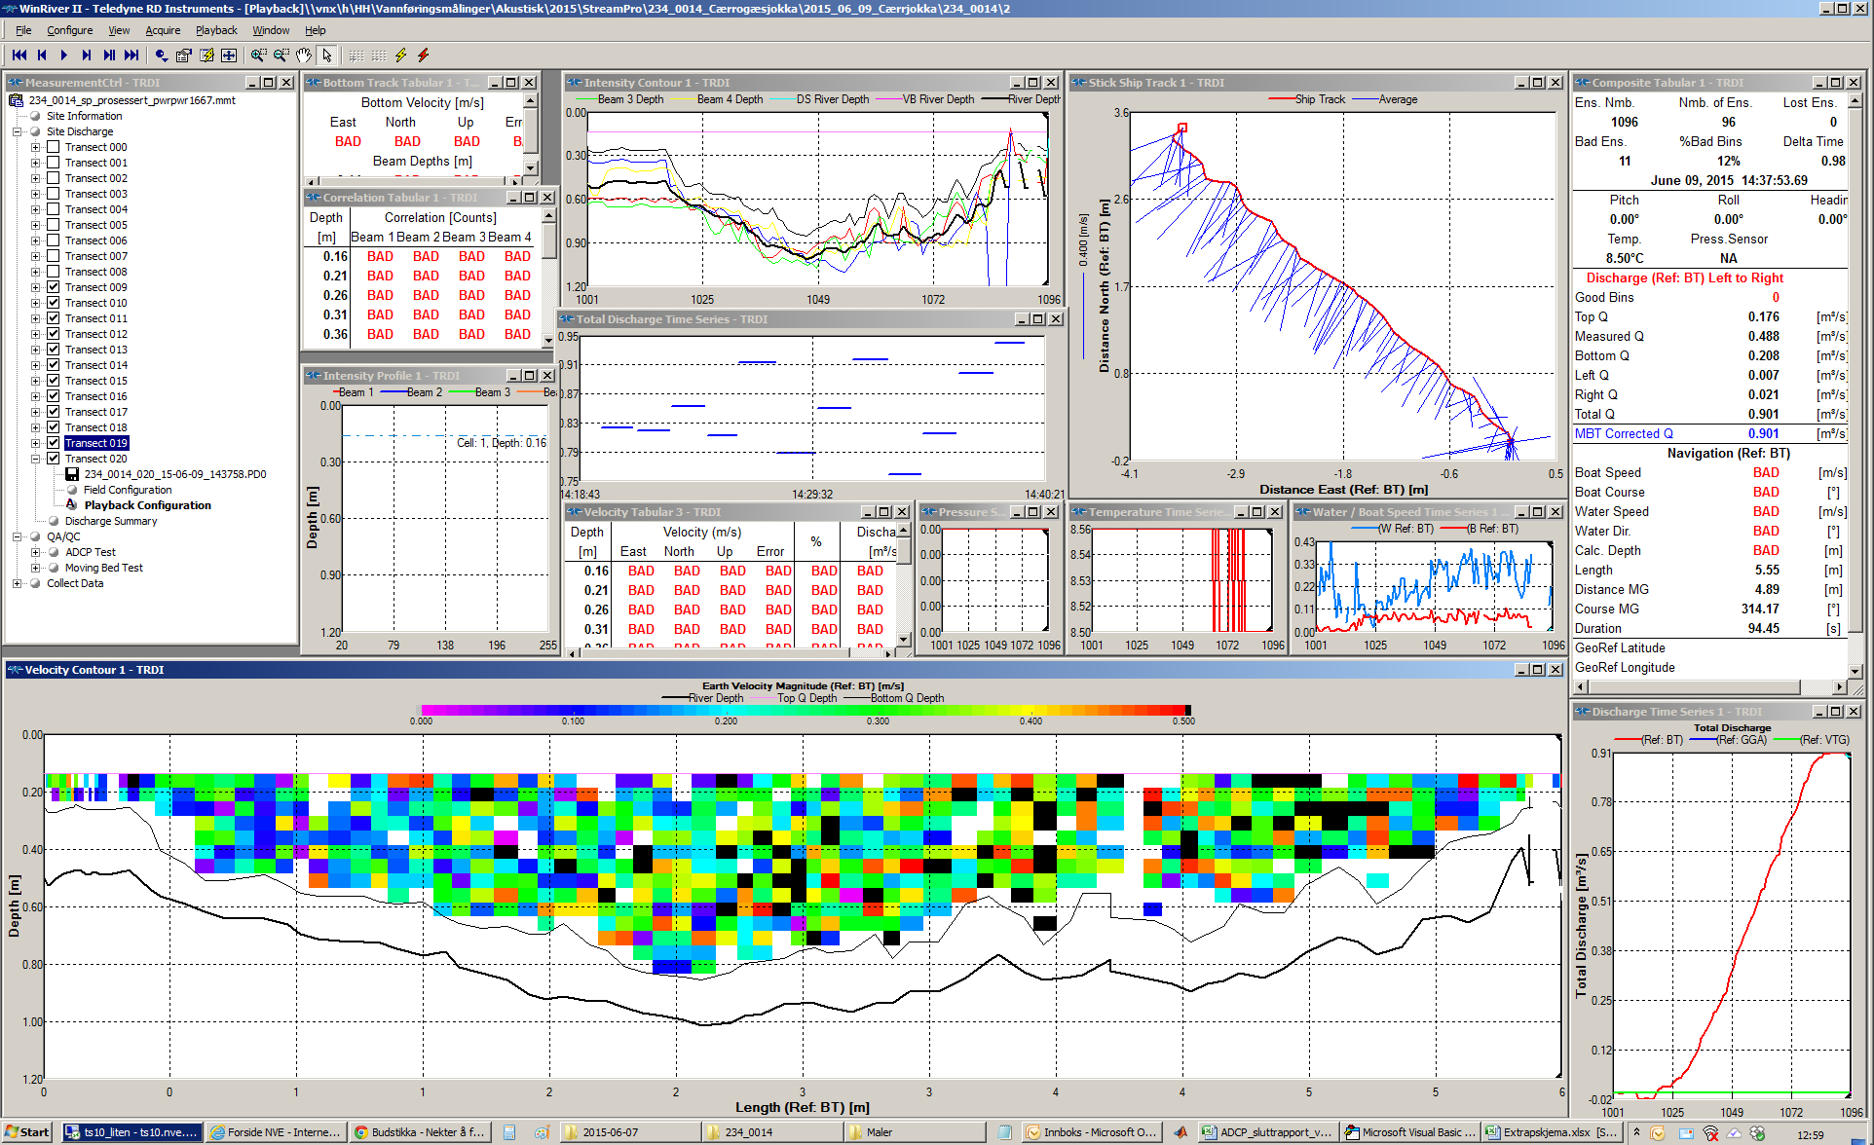
 | Vannføring (m3/s) | Areal (m2)
R | 263.393 | 448.297
L | 261.734 | 386.027
R | 254.711 | 396.227
L | 260.193 | 370.517
R | 254.2 | 391.945
L | 261.955 | 358.811

 | Vannføring (m3/s) | Hastighet (m/s)
R | 263.393 | 0.732
L | 261.734 | 0.838
R | 254.711 | 0.812
L | 260.193 | 0.839
R | 254.2 | 0.806
L | 261.955 | 0.835

Kvalitetsbeskrivelse
Passord: HH
(1) Directional error.
Systematisk forskjell i Q på høyre-venstre-transect og venstre-høyre-transect kalles directional error. Man regner ut snitt for høyre-venstre-transect og venstre-høyre-transect selv. Bruk kalkulator, Excel eller huk av og på transect i WinRiver.
(2) Ekstrapolering (topp/bunn)
Bruk helst Extrap for å sjekke topp/bunn-ekstrapolering.
Hvis snitt-Q endrer seg mindre enn 2% er ikke store tillegg viktig.
(3) Andel dårlige ensembler
I utgangspunktet 0-2%(3), 2-5%(2), > 5 %(1)
Svært avhengig av fordeling. Der det mangler mange ensembler på rad, og dette er i hovedstrømmen eller i overgang mellom rolig og raskt vann, så er det ille. Hvs det mangler ett ensemble her og ett ensemble der jevnt fordelt, så er det ikke et stort problem. Dette bedømmes i stor grad subjektivt, og man skal ikke låse seg til prosenttallene ovenfor.
(4) Rotete shiptrack
Mange dårlige ensembler kombinert med rotete shiptrack (ujevn kjøring) skal dra vurderingen ned
(5) Rotete bunn
Mest subjektivt, om man kan se bunnen. I WRII får man indikasjon på om det er rotete bunn om det er enten stor eller svært varierende avstand mellom bunn (tykk strek) og sidelobe (tynn strek) i konturplottet.
Steder med rotete bunn er dårlige målesteder for alle metoder unntatt salt.
(6) Tidsforbruk
Man skal helst bruke minst 3 minutter per transect, men i alle tilfeller måle mer enn 12 minutter totalt.
Det er viktigere med jevn og fornuftig båtkjøring enn å tyne et transect til 3 minutter. Hvis det er vanskelig, kjører man heller flere transect.
Det er også viktig å bruke mesteparten av tiden på å måle hovedstrømmen. Dersom det er lange sakteflytende partier mot breddene kan man kjøre raskere her enn i hovedstrømmen.
Gitt at man har brukt mesteparten av tiden i hovedstrømmen:
Mindre enn 8 minutter = Dårlig
8-12 minutter = Middels
12 minutter eller mer = God
(7) Vannstand
Hvor god vannstandsavlesningene er er helt avgjørende. Hvis denne er svært unøyaktig (bølger/skvalping) eller endrer seg mye er målingen dårlig eller ubruklig. Totalkarakteren blir ikke bedre enn karakteren for vst.
(8) Skalering/forskyvning For vurdering av skalering og/eller tidsforskyvning, se KS for målemetoden. Totalkarakteren blir ikke bedre enn karakteren for skalering/forskyvning.
(9) Rotete hastighetsbilde
Hvordan ser hastighetsbilde i Velocity Contur plottet ut? Er det gjevn overgang, med tydlig områder med større hastighet. Eller er det ulike hastigheter over hele elva, da drar dette kvaliteten på målinga ned.
 |  |  |  |  |  |  |  |  |  |  |  | PASSORD ARKBESKYTTELSE: HH

Utregning ift kvalitetsskjema (ikke rør):

 | Denne | Vekt | Poeng | Kopi av karakter | Kritsik? | Min av disse | Snitt av disse | Abs.verdier fra rapport
 | målinga | Poeng | (V*V) | fra Sluttrapport |  |  |  | Left Q | Right Q | Total Q |  |  | Start L | Start R | Alle | 2% | 5% | 10%
Vannstand |  |  |  | 0 | 1 | 0 |  |  |  |  | Transect |  | 0 | 0 | 0
Skalering/Tidsforskyving |  |  |  | 0 | 1 | 0 |  |  |  |  | Vannføring (m3/s) |  | #DIV/0! | #DIV/0! | #DIV/0! | #DIV/0! | #DIV/0! | #DIV/0!
Magefølelse |  | 50 | 0 | 0 | 1 | 0 |  |  |  |  | Varighet (snitt, sek) |  | #DIV/0! | #DIV/0! | #DIV/0!
Directional error | #DIV/0! | 10 | 0 | 0 | 0 |  | 0 |  |  |  | Varighet (snitt, min:sek) |  | #DIV/0! | #DIV/0! | #DIV/0!
Store sidetillegg | #DIV/0! | 15 | 0 | 0 | 0 |  | 0 |  |  |  | Q målt (%) |  |  |  | 0.000
Ekstrapolering | 100.00% | 20 | 0 | 0 | 0 |  | 0 |  |  |  | Sidetillegg Left (abs, m3/s) |  | #DIV/0!
Andel dårlige ensembler |  | 5 | 0 | 0 | 0 |  | 0 |  |  |  | Sidetillegge Right (abs, m3/s) |  | #DIV/0!
Moving bed |  | 25 | 0 | 0 | 1 | 0 |  |  |  |  | Directional error (m3/s) |  | #DIV/0!
Rotete shiptrack |  | 10 | 0 | 0 | 0 |  | 0 |  |  |  | St. avvik |  | #DIV/0!
Rotete bunn |  | 10 | 0 | 0 | 0 |  | 0
Rotete hastightetsbilde |  | 10 | 0 | 0 | 0 |  | 0
CV (Std.avvik/middelQ) | #DIV/0! | 10 | 0 | 0 | 0 |  | 0
Tidsbruk | 0:00:00 | 15 | 0 | 0 | 1 | 0
 |  |  |  |  |  | 0 | 0

 |  |  |  |  |  |  |  |  |  |  |  | God
 |  |  |  |  |  |  |  |  |  |  |  | Middels
Karakter | 0.00 |  |  |  |  |  |  |  |  |  |  | Dårlig
Karakter | Dårlig |  |  |  |  |  |  |  |  |  |  | Ubrukelig

Ubrukelig
Dårlig
Middels
God

